ZOEK
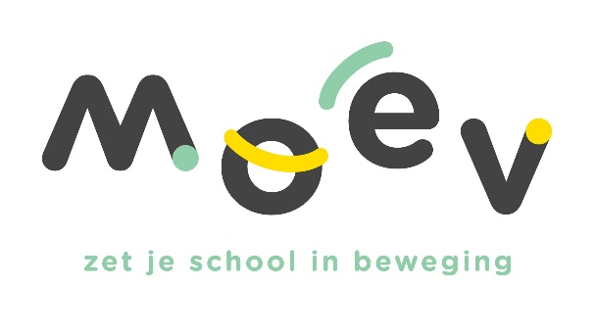 |  |  |  |  | Vul hieronder in het groene vak jouw schoolid (login/gebruikersnaam) in. Dit is de zescijfercode beginnend met een 6….. Druk daarna op enter
 |  |  |  |  | 600061

Schoolid | Afkorting | Schooladres | Postcode | Gemeente | Activiteit | Datum | Aantal lln | Naam accommodatie | Gemeente accommodatie | Opmerking
600061 | BRBA | Bruyelstraat 8 | 8531 | Bavikhove (Harelbeke) | Rollebolle | 45397 | 63 | Sporthal Sportpark | Kuurne | 0
600061 | BRBA | Bruyelstraat 8 | 8531 | Bavikhove (Harelbeke) | Alles met de bal | 45246 | 60 | Sportcentrum Gaverdomein | Deerlijk | 0
600061 | BRBA | Bruyelstraat 8 | 8531 | Bavikhove (Harelbeke) | Kronkeldiedoe | 45330 | 63 | Sporthal De Krekel | Izegem | 0

